処理フロー（お小遣い情報登録画面_入金）
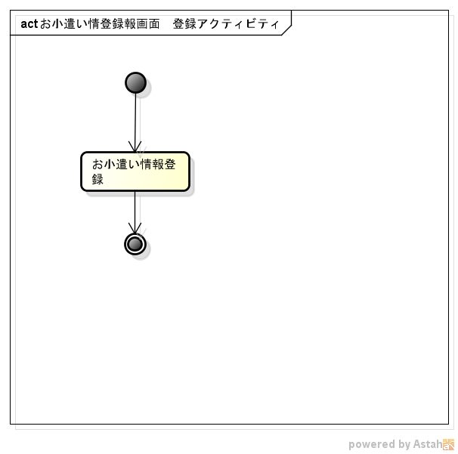
処理フロー | 画面名 | お小遣い情報登録
 | 処理名 | 入金

